Sheet1
整机物料：
物料名称 | 物料数量 | 备注
M3x6螺丝 | 12个 | 螺丝数量仅供参考，结构图没有绘制螺丝，可能有数漏的情况，建议多买些。 固定磁铁的4个必须用沉头的，其他的不限制。
M3x8螺丝 | 13个
M3x12螺丝 | 2个
M3x18螺丝 | 2个 | 固定风扇用的，有点长，M3x14更合适
M3滚花螺母(M3x4x5) | 11个 | 如果爪子部分使用3D打印+法兰联轴器，再加8个 外径5mm，螺纹M3，光杆直径4.3mm，高度4mm
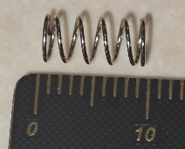
M6垫片 | 4个 | 外径12mm，内径无所谓 必须选择能被磁铁吸引的材料，不能用不锈钢的
M3机米螺丝 | 6个 | 平头，3mm长度
直径2mm，长度15mm铁棒 | 1 | 对精度没有特殊要求，可搜索"车轴"等关键字购买 剪一段铁丝也行
线径0.4mm直径4.5mm长度10mm弹簧 | 1 | 实物如图
5mm法兰盘联轴器（内径5外径10） | 1 | 如果爪子部分使用3D打印+法兰联轴器，再加2个
42步进电机 | 3 | 48mm长度,额定电流≥1.5A
A3144霍尔传感器 | 3 | 直插的
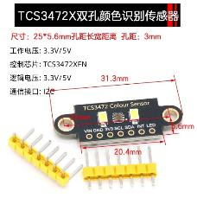
TCS3472颜色传感器模块 | 2 | 如图
导线 | 若干 | 推荐24AWG的
XH-2Y 2.54mm间距插头 | 1 | 压接在风扇上，如果风扇本身就是这种接口，就不用了。
XH-3Y 2.54mm间距插头 | 6 | 用于制作霍尔传感器的线
XH-3A 2.54mm间距插座 | 3 | 焊接A3144霍尔传感器，然后粘在电机座上
XH-4A 2.54mm间距插头 | 3 | 制作电机线，如果电机本身就是这种接口，就不用了
4010风扇 | 1 | 24V电压的，可选，不长时间使用可以不加风扇
3D打印耗材 ABS | 一卷 | 实际用量300g左右 不推荐用PLA，尤其是夹持魔方的结构 PETG可能也行，但是我没验证过
泡棉 | 一卷 | 可选，用于电机减震，5mm宽度，1mm厚度 不用也可以
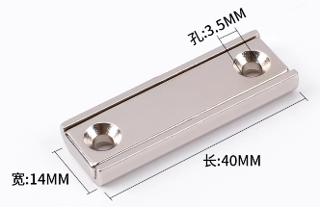
塑料垫柱 | 4个 | 2-3mm高度，用于固定颜色传感器，也可以3D打印，提供3D打印STL文件
润滑油 | 少量 | 可选，买魔方时可能会送 1、用于润滑魔方中心轴 2、用于润滑魔方机器人的可动部件
螺纹胶 | 少量 | 可选，用于固定容易松动的机米螺丝
热熔胶 | 少量 | 可选，加固霍尔传感器
尼龙扎带 | 少量 | 可选，用于整理线缆
方形锅磁 | 2个 | 尺寸如图，孔距是30mm
三阶魔方 | 1个 | 边长56mm，推荐带磁力的 爪子部分的图纸，是按照圣手三阶磁力魔方绘制的 选择其他魔方，可能需要根据实测尺寸修改。
充电头 + Type-C接口线缆 电脑或者手机的都可以 | 1套 | 至少30W，支持 PD3.0/2.0或者BC1.2快充协议 并且使用该协议时，输出功率能达到至少30W。 测试过小米的55W和90W充电器。
直流电源（与Type-C电源，二选一） | 1个 | 12V-20V的都可以，推荐2A或者以上电流的。
6061铝条 | 1条 | 20 x 20mm x 200mm
磁铁 | 3个 | 直径6mm，厚度2-3mm
PCBA上的元器件：
型号 | 数量 | 位号 | 备注
印制板 | 1 | 无 | Gerber_PCB1_2023-12-20.zip
100nF 25V 0603电容 | 31 | C1,C2,C4,C5,C6,C7,C8,C9,C11,C13,C14,C15,C16,C17,C18,C19,C21,C22,C23,C24,C25,C27,C28,C29,C30,C31,C33,C34,C35,C42,C43
1uF 6.3V 0603电容 | 3 | C3,C12,C39
27pF 50V 0603电容 | 2 | C10,C40
220nF 16V 0603电容 | 3 | C20,C26,C32
330uF 25V直插电解电容 | 4 | C36,C37,C38,C44 | 尺寸8x12mm
10uF 6.3V 0603电容 | 2 | C45,C46
XH-4A插座（2.54mm间距） | 5 | CN1,CN3,CN8,CN9,CN10
XH-3A插座（2.54mm间距） | 3 | CN2,CN4,CN5
XH-2A插座（2.54mm间距） | 1 | CN12
1N5819W | 5 | D1,D2,D3,D4,D5 | 丝印S4 SOD123封装
2.54mm间距单排针 | 2 | H1,H2 | 掰成3pin的使用
0805 LED | 4 | LED1,LED2,LED3,LED4 | 调试用的，颜色不限
5.1kΩ 0603电阻 | 9 | R1,R2,R12,R13,R14,R15,R30,R40,R50
1k 0603电阻 | 7 | R4,R7,R8,R9,R10,R11,R52
27.4Ω 0603电阻 | 2 | R5,R6
10kΩ 0603电阻 | 11 | R16,R17,R18,R22,R23,R24,R35,R36,R45,R46,R53
100mΩ 0805电阻（100mΩ=0.1Ω） | 6 | R19,R20,R32,R33,R42,R43
0Ω 0603电阻 | 13 | R21,R25,R28,R29,R34,R37,R38,R39,R44,R47,R48,R49,R55
8.2kΩ 0603电阻 | 3 | R31,R41,R51
直插6x6微动开关 | 4 | SW1,SW2,SW3,SW4
RP2040 | 1 | U1 | LQFN-56
W25Q16JVSNIQ | 1 | U2 | SOP-8
W25N01GVZEIG | 1 | U5 | WSON-8
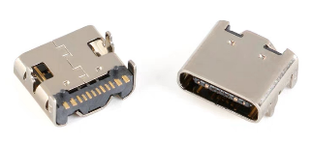
HR4988E(实际购买的HR4988SQ) | 3 | U6,U7,U8 | QFN-28
CH224K | 1 | U9 | ESSOP-10
AMS1117-3.3 | 1 | U12 | SOT-223
L7805CV-DG | 1 | U13 | TO-220-3
16PIN TYPE-C 母座 | 2 | USB1,USB2 | 注意尺寸，买和PCB封装对应的 外观如图
12MHz 49S直插无源晶振 | 1 | X1
9x9x12mm 散热器 | 3 | 无

